关系图
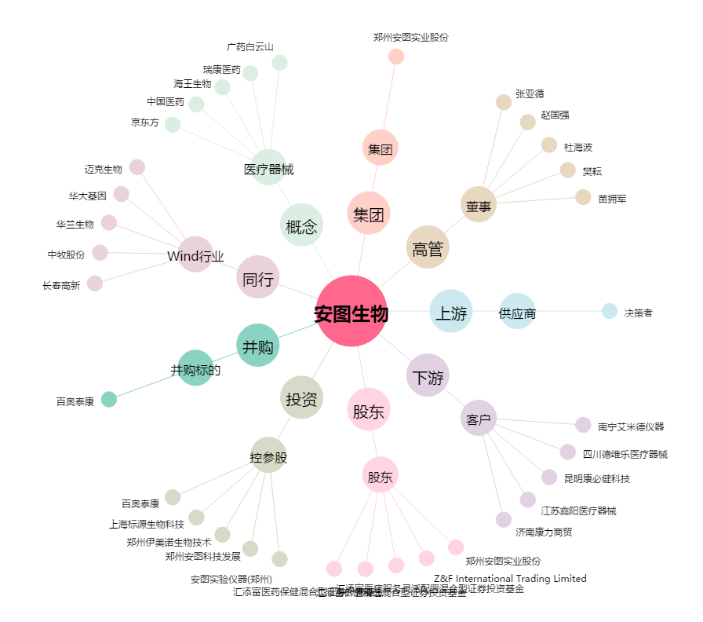
安图生物[603658.SH] - 关系概览图

